Аксессуары для штор
2017-05-26

 |  |  | ООО "ИЗКОМОДА"

 | Адрес: | 141100 Московская область, г. Щелково, ул. 3-я линия, д.32
 | Эл. адрес: | izkomoda.dir@gmail.com
 | Телефон: | 8(919)104-80-23

КОММЕРЧЕСКОЕ ПРЕДЛОЖЕНИЕ
№ п/п | Название | Цвет | Фото | Размер (см.) | Описание | Цена (руб.)

Аксессуары для штор
1 | Клипса магнитная с тросом | Золото матовое/блестящее | 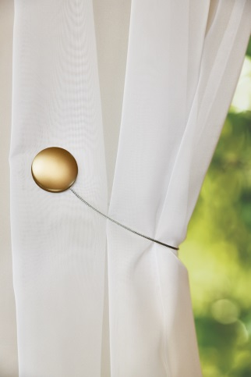 | диаметр клипсы - 4,5 см, длина металлического троса - 30 см. | Двусторонняя магнитная клипса очень удобна в использовании, так как ее можно крепить на штору любой стороной. Одна сторона выполнена в однотонном блестящем цвете, другая в матовом. С помощью клипсы можно быстро сделать красивую драпировку шторы и собрать ткань изящными складками. | 138.00р.
2 | Клипса магнитная с тросом | Хром матовый/блестящий | 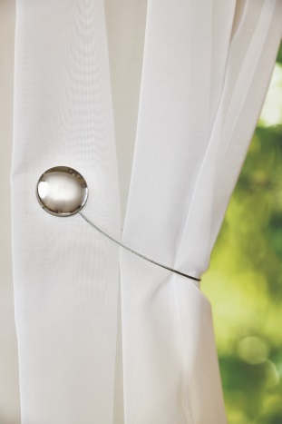 | диаметр клипсы - 4,5 см, длина металлического троса - 30 см. | Двусторонняя магнитная клипса очень удобна в использовании, так как ее можно крепить на штору любой стороной. Одна сторона выполнена в однотонном блестящем цвете, другая в матовом. С помощью клипсы можно быстро сделать красивую драпировку шторы и собрать ткань изящными складками. | 138.00р.
3 | Клипса магнитная с тросом "Круги" | Хром матовый/блестящий | 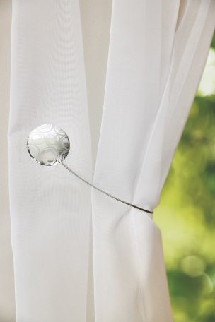 | диаметр клипсы - 4,5 см, длина металлического троса - 30 см. | Двусторонняя магнитная клипса очень удобна в использовании, так как ее можно крепить на штору любой стороной. Одна сторона выполнена в однотонном цвете, другая украшена оригинальным рисунком. С помощью клипсы можно быстро сделать красивую драпировку шторы и собрать ткань изящными складками. | 143.00р.
4 | Клипса магнитная с тросом "Ромашки" | золото матовое | 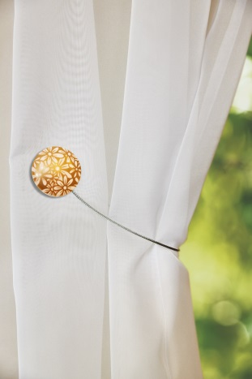 | диаметр клипсы - 4,5 см, длина металлического троса - 30 см. | Двусторонняя магнитная клипса очень удобна в использовании, так как ее можно крепить на штору любой стороной. Одна сторона выполнена в однотонном цвете, другая украшена оригинальным рисунком. С помощью клипсы можно быстро сделать красивую драпировку шторы и собрать ткань изящными складками. | 143.00р.
5 | Клипса магнитная с тросом "Волны" | Сталь матовая | 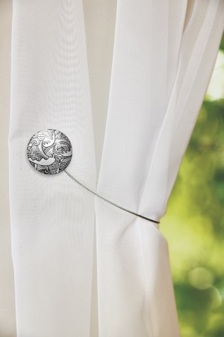 | диаметр клипсы - 4,5 см, длина металлического троса - 30 см. | Двусторонняя магнитная клипса очень удобна в использовании, так как ее можно крепить на штору любой стороной. Одна сторона выполнена в однотонном цвете, другая украшена оригинальным рисунком. С помощью клипсы можно быстро сделать красивую драпировку шторы и собрать ткань изящными складками. | 143.00р.
6 | Клипса магнитная с тросом "Завитки" | Золото матовое/блестящее | 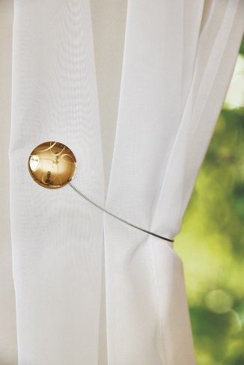 | диаметр клипсы - 4,5 см, длина металлического троса - 30 см. | Двусторонняя магнитная клипса очень удобна в использовании, так как ее можно крепить на штору любой стороной. Одна сторона выполнена в однотонном цвете, другая украшена оригинальным рисунком. С помощью клипсы можно быстро сделать красивую драпировку шторы и собрать ткань изящными складками. | 143.00р.
7 | Клипса магнитная с тросом "Волны" | Золото матовое | 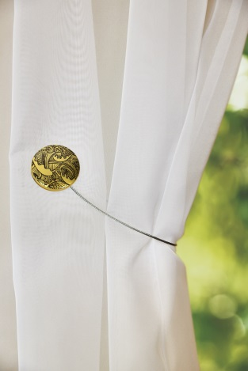 | диаметр клипсы - 4,5 см, длина металлического троса - 30 см. | Двусторонняя магнитная клипса очень удобна в использовании, так как ее можно крепить на штору любой стороной. Одна сторона выполнена в однотонном цвете, другая украшена оригинальным рисунком. С помощью клипсы можно быстро сделать красивую драпировку шторы и собрать ткань изящными складками. | 143.00р.
8 | Клипса магнитная с тросом | Оникс матовый/блестящий |  | диаметр клипсы - 4,5 см, длина металлического троса - 30 см. | Двусторонняя магнитная клипса очень удобна в использовании, так как ее можно крепить на штору любой стороной. Одна сторона выполнена в однотонном блестящем цвете, другая в матовом. С помощью клипсы можно быстро сделать красивую драпировку шторы и собрать ткань изящными складками. | 138.00р.
9 | Клипса магнитная с тросом "Волны" | Хром матовый/блестящий | 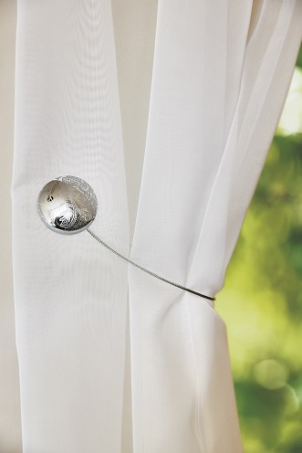 | диаметр клипсы - 4,5 см, длина металлического троса - 30 см. | Двусторонняя магнитная клипса очень удобна в использовании, так как ее можно крепить на штору любой стороной. Одна сторона выполнена в однотонном цвете, другая украшена оригинальным рисунком. С помощью клипсы можно быстро сделать красивую драпировку шторы и собрать ткань изящными складками. | 143.00р.
10 | Клипса магнитная с тросом "Завитки" | Розовый металлик | 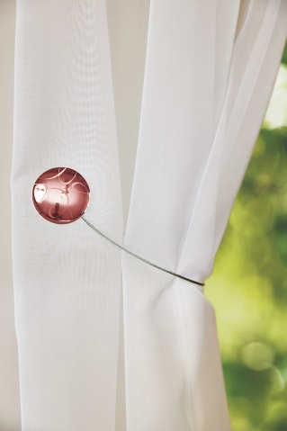 | диаметр клипсы - 4,5 см, длина металлического троса - 30 см. | Двусторонняя магнитная клипса очень удобна в использовании, так как ее можно крепить на штору любой стороной. Одна сторона выполнена в однотонном цвете, другая украшена оригинальным рисунком. С помощью клипсы можно быстро сделать красивую драпировку шторы и собрать ткань изящными складками. | 143.00р.
11 | Клипса магнитная с тросом "Завитки" | Хром матовый | 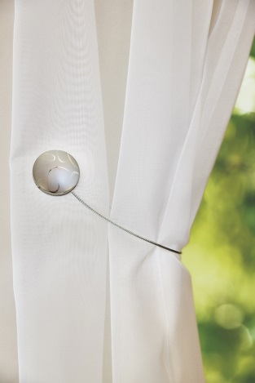 | диаметр клипсы - 4,5 см, длина металлического троса - 30 см. | Двусторонняя магнитная клипса очень удобна в использовании, так как ее можно крепить на штору любой стороной. Одна сторона выполнена в однотонном цвете хром, другая украшена рисунком в виде цветов. С помощью клипсы можно быстро сделать красивую драпировку шторы и собрать ткань изящными складками. | 143.00р.
12 | Клипса магнитная "Нефрит", 2 шт. | Синий | 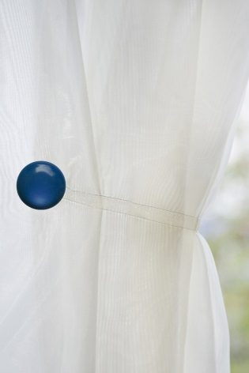 | диаметр клипсы - 3,5 см, длина ленты - 26 см. | Однотонная магнитная клипса подходит к любому интерьеру, используется как оригинальный аксессуар. С помощью магнитной клипсы можно создать красивую драпировку шторы. В комплекте две клипсы. | 192.00р.
13 | Клипса магнитная "Нефрит", 2 шт. | Фуксия | 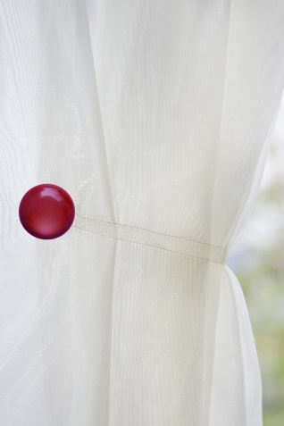 | диаметр клипсы - 3,5 см, длина ленты - 26 см. | Однотонная магнитная клипса подходит к любому интерьеру, используется как оригинальный аксессуар. С помощью магнитной клипсы можно создать красивую драпировку шторы. В комплекте две клипсы. | 192.00р.
14 | Клипса магнитная "Нефрит", 2 шт. | Изумруд | 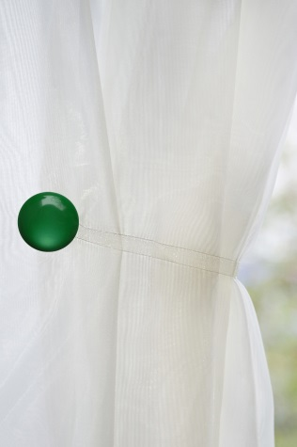 | диаметр клипсы - 3,5 см, длина ленты - 26 см. | Однотонная магнитная клипса подходит к любому интерьеру, используется как оригинальный аксессуар. С помощью магнитной клипсы можно создать красивую драпировку шторы. В комплекте две клипсы. | 192.00р.
15 | Клипса магнитная "Нефрит", 2 шт. | Кофе | 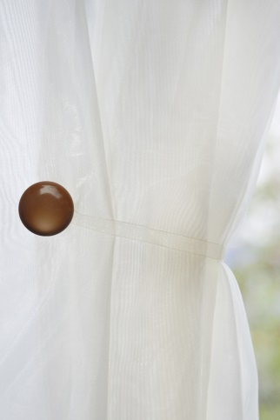 | диаметр клипсы - 3,5 см, длина ленты - 26 см. | Однотонная магнитная клипса подходит к любому интерьеру, используется как оригинальный аксессуар. С помощью магнитной клипсы можно создать красивую драпировку шторы. В комплекте две клипсы. | 192.00р.
16 | Клипса магнитная "Нефрит", 2 шт. | Бежевый | 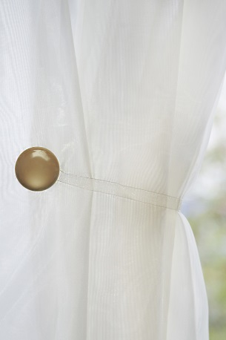 | диаметр клипсы - 3,5 см, длина ленты - 26 см. | Однотонная магнитная клипса подходит к любому интерьеру, используется как оригинальный аксессуар. С помощью магнитной клипсы можно создать красивую драпировку шторы. В комплекте две клипсы. | 192.00р.
17 | Клипса магнитная "Нефрит", 2 шт. | Белый | 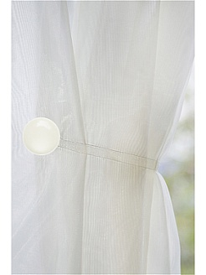 | диаметр клипсы - 3,5 см, длина ленты - 26 см. | Однотонная магнитная клипса подходит к любому интерьеру, используется как оригинальный аксессуар. С помощью магнитной клипсы можно создать красивую драпировку шторы. В комплекте две клипсы. | 192.00р.
18 | Клипса магнитная "Квадро", 2 шт. | Хром матовый/блестящий | 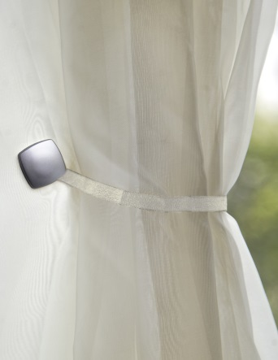 | Размер клипсы - 2,5 см, длина ленты - 26 см. | Двусторонняя магнитная клипса очень удобна в использовании, так как ее можно крепить на штору любой стороной. Одна сторона выполнена в однотонном цвете хром, другая украшена рисунком в виде цветов. С помощью клипсы можно быстро сделать красивую драпировку шторы и собрать ткань изящными складками. В комплекте две клипсы. | 174.00р.
19 | Клипса магнитная "Квадро", 2 шт. | Золото матовое/блестящее | 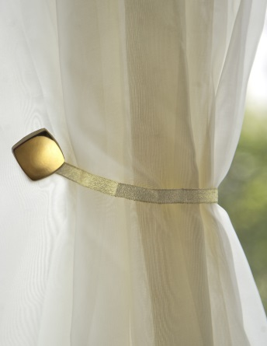 | Размер клипсы - 2,5 см, длина ленты - 26 см. | Двусторонняя магнитная клипса очень удобна в использовании, так как ее можно крепить на штору любой стороной. Одна сторона выполнена в однотонном цвете хром, другая украшена рисунком в виде цветов. С помощью клипсы можно быстро сделать красивую драпировку шторы и собрать ткань изящными складками. В комплекте две клипсы. | 174.00р.
20 | Клипса магнитная Люкс "Кристалл" квадро | Золото антик | 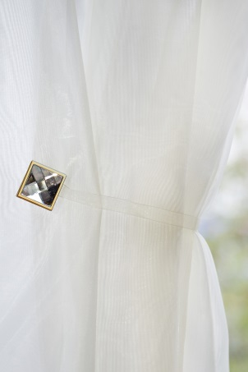 | размер клипсы 3 см, длина ленты - 26 см. | Оригинальный подхват для шторы на магнитах с лентой, украшенный сияющим кристаллом. Прекрасно смотрится при драпировке разнообразных тканей. | 139.00р.
21 | Клипса магнитная Люкс "Кристалл" квадро | Хром матовый | 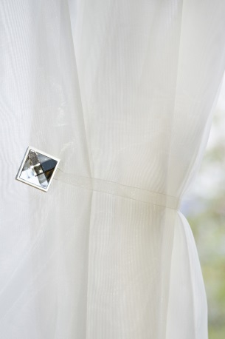 | размер клипсы 3 см, длина ленты - 26 см. | Оригинальный подхват для шторы на магнитах с лентой, украшенный сияющим кристаллом. Прекрасно смотрится при драпировке разнообразных тканей. | 139.00р.
22 | Клипса магнитная Люкс "Кристалл" круг | Золото | 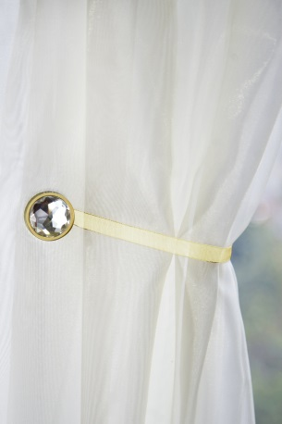 | диаметр клипсы - 2,5 см, длина ленты - 26 см. | Оригинальный подхват для шторы на магнитах с лентой, украшенный сияющим кристаллом. Прекрасно смотрится при драпировке разнообразных тканей. | 139.00р.
23 | Клипса магнитная "Ромашка" | Белый | 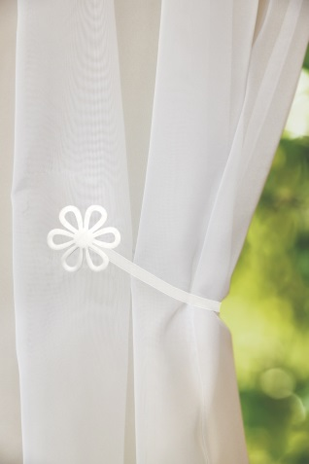 | диаметр клипсы - 3,5 см, длина ленты - 26 см. | Однотонная магнитная клипса в виде ромашки подходит к любому интерьеру, используется как оригинальный аксессуар. С помощью магнитной клипсы можно создать красивую драпировку шторы. В комплекте две клипсы. | 192.00р.
24 | Клипса магнитная "Ромашка" | Красный | 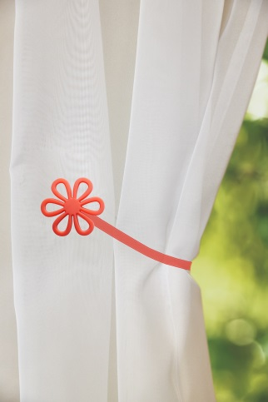 | диаметр клипсы - 3,5 см, длина ленты - 26 см. | Однотонная магнитная клипса в виде ромашки подходит к любому интерьеру, используется как оригинальный аксессуар. С помощью магнитной клипсы можно создать красивую драпировку шторы. В комплекте две клипсы. | 192.00р.
25 | Клипса магнитная "Ромашка" | Бирюзовый | 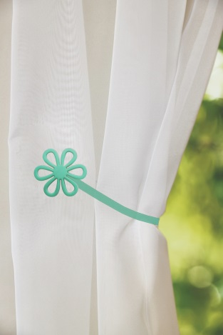 | диаметр клипсы - 3,5 см, длина ленты - 26 см. | Однотонная магнитная клипса в виде ромашки подходит к любому интерьеру, используется как оригинальный аксессуар. С помощью магнитной клипсы можно создать красивую драпировку шторы. В комплекте две клипсы. | 192.00р.
26 | Клипса магнитная "Ромашка" | Желтый | 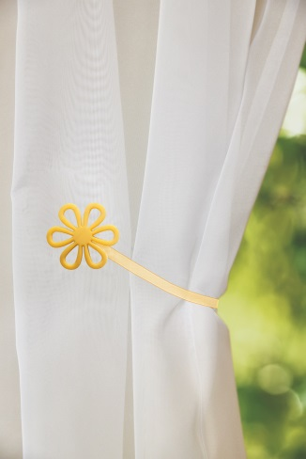 | диаметр клипсы - 3,5 см, длина ленты - 26 см. | Однотонная магнитная клипса в виде ромашки подходит к любому интерьеру, используется как оригинальный аксессуар. С помощью магнитной клипсы можно создать красивую драпировку шторы. В комплекте две клипсы. | 192.00р.
27 | Подхват с кистями "Орехово-кремовый" | Светло-бежевый | 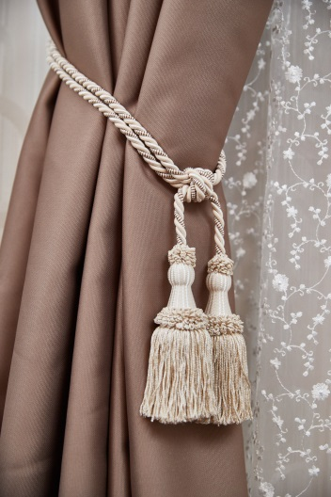 | 75 см | Подхваты с кистью смотрятся очень торжественно и красиво. С их помощью можно легко придать шторе особую изысканность, оформить изящными складками или собрать с одной стороны. | 339.00р.
28 | Подхват с кистями "Бургундское золото" | Красный, золотой | 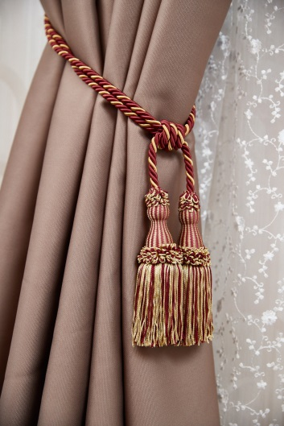 | 75 см | Подхваты с кистью смотрятся очень торжественно и красиво. С их помощью можно легко придать шторе особую изысканность, оформить изящными складками или собрать с одной стороны. | 339.00р.
29 | Подхват с кистями "Бронза" | Бронза | 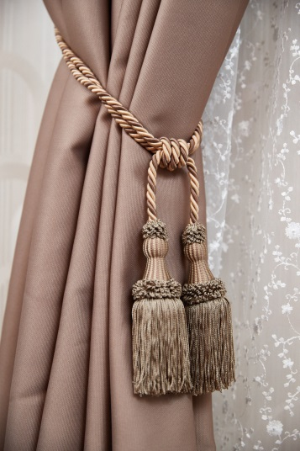 | 75 см | Подхваты с кистью смотрятся очень торжественно и красиво. С их помощью можно легко придать шторе особую изысканность, оформить изящными складками или собрать с одной стороны. | 339.00р.
30 | Подхват с кистями "Золото" | Золотой | 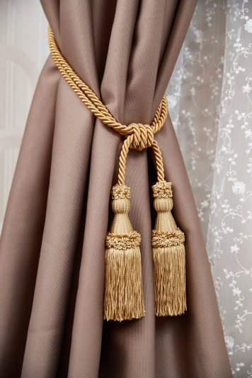 | 75 см | Подхваты с кистью смотрятся очень торжественно и красиво. С их помощью можно легко придать шторе особую изысканность, оформить изящными складками или собрать с одной стороны. | 339.00р.
31 | Подхват с кистями "Шоколад" | Шоколад | 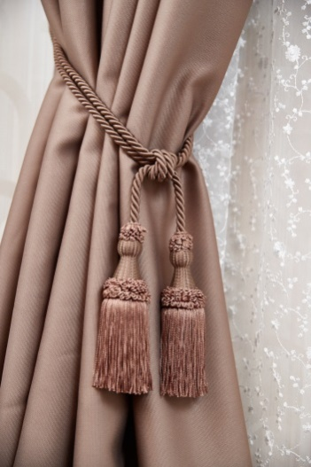 | 75 см | Подхваты с кистью смотрятся очень торжественно и красиво. С их помощью можно легко придать шторе особую изысканность, оформить изящными складками или собрать с одной стороны. | 339.00р.
32 | Подхват с узлом "Шампань", 2 шт. | Шампань | 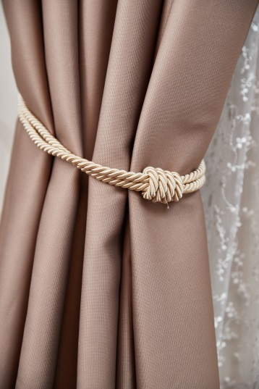 | 85 см | Элегантный подхват с узлом украсит любую штору, благодаря своей универсальности может подойти для разнообразных интерьеров. С его помощью можно легко придать шторе особую изысканность, оформить изящными складками или собрать с одной стороны. В комплекте два подхвата. | 359.00р.
33 | Подхват с узлом "Кофе со сливками", 2 шт. | Коричневый/белый/золотой | 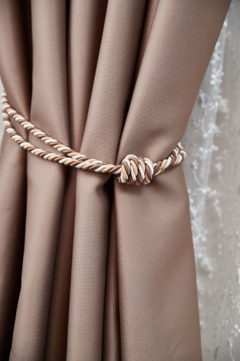 | 85 см | Элегантный подхват с узлом украсит любую штору, благодаря своей универсальности может подойти для разнообразных интерьеров. С его помощью можно легко придать шторе особую изысканность, оформить изящными складками или собрать с одной стороны. В комплекте два подхвата. | 359.00р.
34 | Подхват с узлом "Шоколад", 2 шт. | Шоколад | 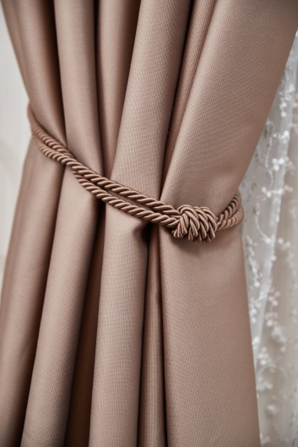 | 85 см | Элегантный подхват с узлом украсит любую штору, благодаря своей универсальности может подойти для разнообразных интерьеров. С его помощью можно легко придать шторе особую изысканность, оформить изящными складками или собрать с одной стороны. В комплекте два подхвата. | 359.00р.
35 | Подхват с узлом "Пастельно-бирюзовый", 2 шт. | Пастельно-бирюзовый | 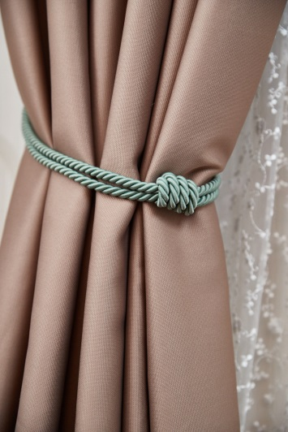 | 85 см | Элегантный подхват с узлом украсит любую штору, благодаря своей универсальности может подойти для разнообразных интерьеров. С его помощью можно легко придать шторе особую изысканность, оформить изящными складками или собрать с одной стороны. В комплекте два подхвата. | 359.00р.
36 | Подхват с узлом "Изумрудно-золотой", 2 шт. | Изумрудный/золотой | 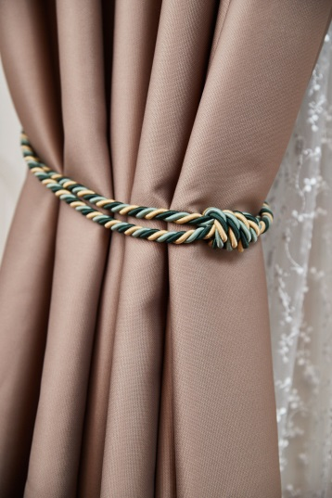 | 85 см | Элегантный подхват с узлом украсит любую штору, благодаря своей универсальности может подойти для разнообразных интерьеров. С его помощью можно легко придать шторе особую изысканность, оформить изящными складками или собрать с одной стороны. В комплекте два подхвата. | 359.00р.
37 | Подхват с узлом "Индиго", 2 шт. | Белый/синий/серый | 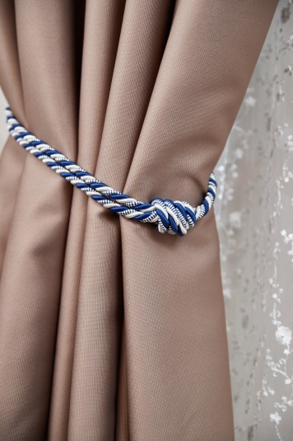 | 85 см | Элегантный подхват с узлом украсит любую штору, благодаря своей универсальности может подойти для разнообразных интерьеров. С его помощью можно легко придать шторе особую изысканность, оформить изящными складками или собрать с одной стороны. В комплекте два подхвата. | 359.00р.
38 | Подхват с узлом "Королевский синий", 2 шт. | Синий/золотой/голубой | 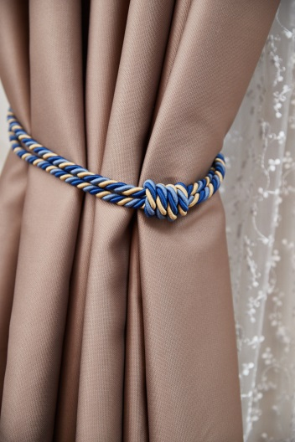 | 85 см | Элегантный подхват с узлом украсит любую штору, благодаря своей универсальности может подойти для разнообразных интерьеров. С его помощью можно легко придать шторе особую изысканность, оформить изящными складками или собрать с одной стороны. В комплекте два подхвата. | 359.00р.
39 | Подхват с узлом "Жемчуг", 2 шт. | Белый | 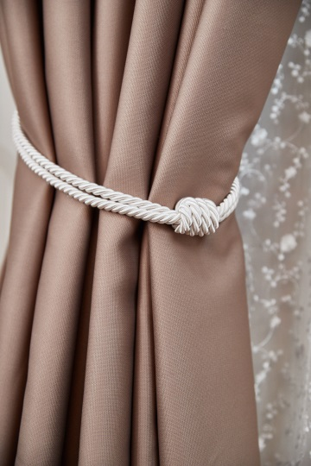 | 85 см | Элегантный подхват с узлом украсит любую штору, благодаря своей универсальности может подойти для разнообразных интерьеров. С его помощью можно легко придать шторе особую изысканность, оформить изящными складками или собрать с одной стороны. В комплекте два подхвата. | 359.00р.
40 | Подхват с узлом "Жемчужно-серый", 2 шт. | Серый/белый | 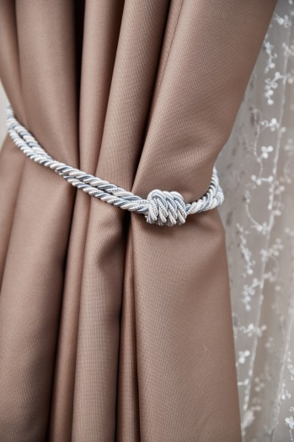 | 85 см | Элегантный подхват с узлом украсит любую штору, благодаря своей универсальности может подойти для разнообразных интерьеров. С его помощью можно легко придать шторе особую изысканность, оформить изящными складками или собрать с одной стороны. В комплекте два подхвата. | 359.00р.
41 | Подхват с узлом "Бургундское золото", 2 шт. | Красный/золотой | 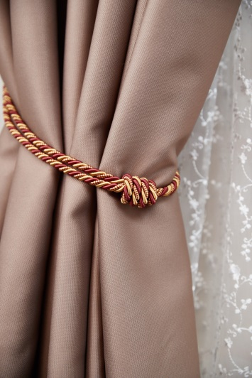 | 85 см | Элегантный подхват с узлом украсит любую штору, благодаря своей универсальности может подойти для разнообразных интерьеров. С его помощью можно легко придать шторе особую изысканность, оформить изящными складками или собрать с одной стороны. В комплекте два подхвата. | 359.00р.
42 | Штородержатель "Шар", 2 шт. | Нержавейка | 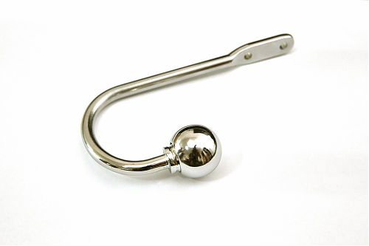 | 10*15 см | Подхват для шторы "Шар" отлично подойдет для классических и современных интерьеров, он очень практичен и удобен в использовании. Легко устанавливается, в комплекте есть специальный ключ и саморезы для установки. В комплекте два подхвата. | 369.00р.
43 | Штородержатель "Шар", 2 шт. | Хром матовый | 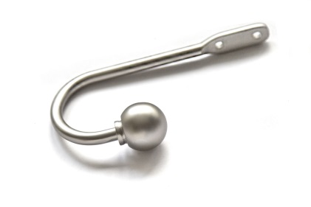 | 10*15 см | Подхват для шторы "Шар" отлично подойдет для классических и современных интерьеров, он очень практичен и удобен в использовании. Легко устанавливается, в комплекте есть специальный ключ и саморезы для установки. В комплекте два подхвата. | 369.00р.
44 | Штородержатель "Шар", 2 шт. | Золото антик | 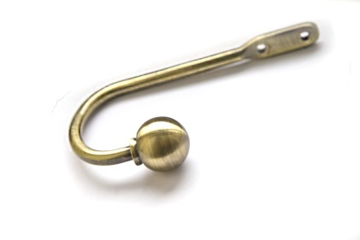 | 10*15 см | Подхват для шторы "Шар" отлично подойдет для классических и современных интерьеров, он очень практичен и удобен в использовании. Легко устанавливается, в комплекте есть специальный ключ и саморезы для установки. В комплекте два подхвата. | 369.00р.
45 | Крючок малый, 2 шт. | Золото антик | 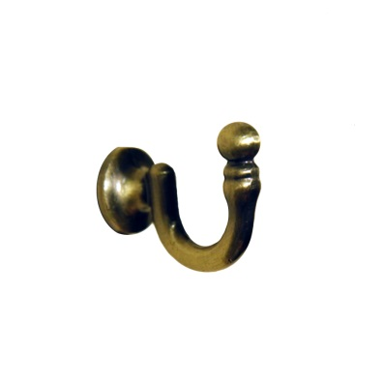 | 3*3,5 см | Маленький крючок используется совместно с всевозможными подхватами. В силу своего небольшого размера он почти не заметен на стене, но разнообразие цветов позволяет подобрать крючок к интерьеру комнаты. В комплекте 2 крючка. | 124.00р.
46 | Крючок малый, 2 шт. | Хром блестящий | 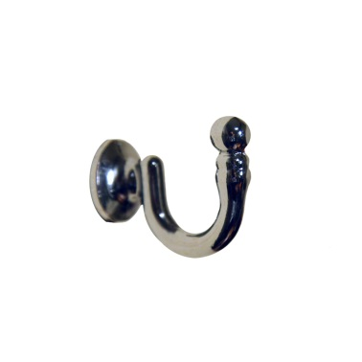 | 3*3,5 см | Маленький крючок используется совместно с всевозможными подхватами. В силу своего небольшого размера он почти не заметен на стене, но разнообразие цветов позволяет подобрать крючок к интерьеру комнаты. В комплекте 2 крючка. | 124.00р.
47 | Крючок малый, 2 шт. | Хром матовый | 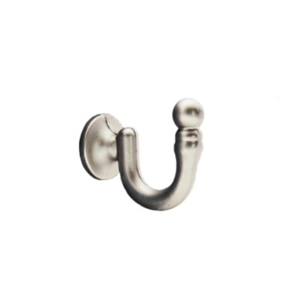 | 3*3,5 см | Маленький крючок используется совместно с всевозможными подхватами. В силу своего небольшого размера он почти не заметен на стене, но разнообразие цветов позволяет подобрать крючок к интерьеру комнаты. В комплекте 2 крючка. | 124.00р.
48 | Штородержатель "Классик", 1 шт. | Золото антик | 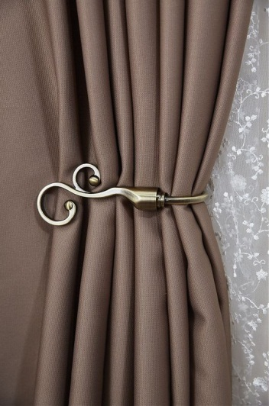 |  | Металлический штородержатель удобной эргономичной формы, подходит для любых видов штор. Держатель легко крепится на стену, хорошо смотрится в разнообразных интерьерах, как классических, так и современных. В комплекте один подхват. | 324.00р.
48 | Подхват с кистью | Темное золото | 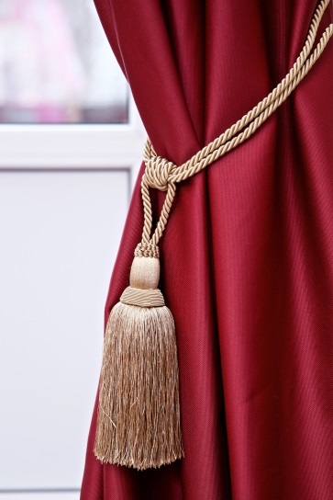 | 70 см, длина кисти 26 см. | Подхваты с кистью смотрятся очень торжественно и красиво. С их помощью можно легко придать шторе особую изысканность, оформить изящными складками или собрать с одной стороны. | 215.00р. | 2 шт

Шторы
2017-05-26

 |  |  | ООО "ИзКомода"

 | Адрес: | 141100 Московская область, г. Щелково, ул. 3-я линия, д.32
 | Эл. адрес: | izkomoda.dir@gmail.com
 | Телефон: | 8(919)104-80-23

КОММЕРЧЕСКОЕ ПРЕДЛОЖЕНИЕ
№ п/п | Название | Цвет | Фото | Размер (см.) | Описание | Цена (руб.) | Ограничение по количеству, шт.
1 | Штора "Анетта" | Белый | 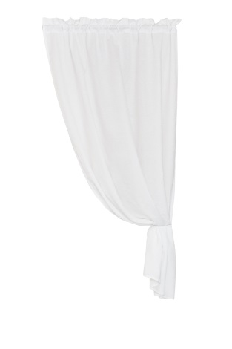 | 105*180 | Тонкие белые шторы, выполненные из легкой хлопчатобумажной ткани, смотрятся очень воздушно и легко. Ткань - тончайший жаккард с едва заметными узорами, что придает шторе особенную изюминку. Состав: хлопок 100%. Крепление: кулиска. | 817.00р. | 8
2 | Штора льняная с кружевом "Франциска" | Серый, белый | 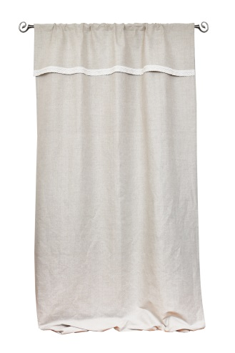 | 150*260 | Изящная и необычная штора "Франциска" с оборкой выполнена из натуральной полульняной ткани и украшена широким кружевом. Такая штора станет настоящим украшением любого интерьера, сделает его более естественным и стильным. Состав: лён 50%, хлопок 50%, кружево лен 100%. Крепление: кулиска. | 1,769.00р. | нет
3 | Штора Кафе "Дороти" | Белый, серый |  | 120*45 | Шторы кафе - это необычное и очень элегантное решение для оформления окна. Такие шторы будут уместны на кухне или в загородном доме, их можно использовать при оформлении небольших окон или дверей. Они создают атмосферу уюта и радуют глаз. Штора выполнена из натуральных тканей, украшена кружевом. Состав: лен 50%, хлопок 50%, кружево лен 100%. крепление: кулиска. | 549.00р. | нет
4 | Штора льняная с кружевом "Альбина" | Серый, белый |  | 145*260 | Нежная и светлая штора "Альбина" выполнена из тонкого полульна и украшена льняным кружевом. Штора создает в комнате воздушное и легкое настроение, отлично впишется в интерьеры в стиле шебби шик или прованс. Состав: лён 50%, хлопок 50%, кружево лен 100% . Крепление: петли. | 1,549.00р. | нет
5 | Ламбрекен | Белый |  | 150*400 | Ламбрекен - идеальное решение для тех, кому наскучили классические решения для оформления окна. Он может сочетаться с любыми видами штор, при этом полностью меняя образ и стиль. Такой элемент придаст вашему интерьеру элегантности и утонченности. Белый полупрозрачный ламбрекен будет красиво смотреться и самостоятельно, и в сочетании с любыми портьерами или тюлями. Состав: полиэстер 100%. | 719.00р. | нет
6 | Штора "Кантри" с мережкой | Бежевый |  | 200*270 | Светлая и легкая штора "Кантри" с мережкой из ткани, напоминающей по фактуре натуральные материалы, освежает интерьер и радует глаз. Штора выполнена в популярном стиле "Кантри" и подойдет для загородного дома или дачи. Состав: полиэстер 100%. Крепление: шторная лента. | 1,969.00р. | нет
7 | Штора льняная "Петра" | Серый |  | 140*140 | Штора на лентах - оригинальное решение для оформления окон в комнате. Такая штора очень практична и удобна в использовании, смотрится оригинально и красиво. Ткань, из которого выполнена штора, - это натуральный полульняной жаккард, украшенный рисунком в виде цветов. Отдельные элементы исполнены из однотонной серой ткани. Состав: лен 50%, хлопок 50%. Крепление: кулиска. | 1,249.00р. | нет
8 | Штора Кантри "Марта" | Серый |  | 100*185 | Необычная штора "Марта" формой напоминает крылья бабочки, смотрится очень интересно и изящно. Такая штора удачно впишется в самые разнообразные интерьеры, будет отлично сочетаться с натуральными текстурами и материалами. Состав: полиэстер 100%. Крепление: кулиска. | 1,319.00р. | нет
9 | Штора вуаль льняная "Белла" | Белый |  | 145*260 | Тонкая полупрозрачная вуаль из фактурной белой ткани "под лен" будет идеальным дополнением для светлых натуральных интерьеров и станет настоящим украшением окна. Штора создает атмосферу легкости и воздушности и отлично сочетается с разнообразными портьерами или гардинами. Состав: полиэстер 100%. Крепление: шторная лента. | 1,249.00р. | нет
10 | Штора кафе "Анетта" | Белый |  | 120*40 | Нежная тонкая белая штора кафе, украшенная изящным кружевом снизу. Такие шторы сделают интерьер более воздушным и светлым, зрительно увеличат пространство и сделают акцент на окнах. Такое решение может стать идеальным для загородного дома или веранды. Состав: хлопок 100%. Крепление: кулиска. | 449.00р. | нет
11 | Штора "Розалия" | Белый, розовый |  | 150*180 | Легкие шторы в стиле "Прованс", украшенные оборками, прекрасно подходят для нежных цветочных интерьеров. Такая вуаль будет отлично смотреться в Вашей комнате или кухне. В комплекте 2 шторы. Состав: полиэстер 100%. Крепление: шторная лента. | 2,049.00р. | нет
12 | Штора-портьера "Красная роза" | Серый/красный |  | 200*275 | Штора-портьера из тонкой натуральной льняной ткани с рисунком в виде красочных роз станет интереснейшим решением для оформления вашего окна. Особую привлекательность создает даже не принт ткани, но текстура и состав, которые сразу обращают на себя внимание. Штора приятна на ощупь и радует глаз, будет смотреться в интерьере легко и естественно. Материал: лён 100% Крепление: шторная лента. Уход: бережная стирка (30⁰) | 2,029.00р. | нет
13 | Штора льняная белая на завязках | Белый |  | 145*260 | Тонкая белая штора на завязках подойдет для любого интерьера, выполненного в эко-стиле. Последнее время белый цвет считается одним из самых трендовых. Особую ценность шторе придает то, что она выполнена из натуральной льняной ткани. Материал: лён 50%, хлопок 50% Крепление: завязки. Уход: бережная стирка (30⁰) | 1,329.00р. | нет
14 | Штора льняная серая на завязках | Серый |  | 145*260 | Тонкая серая штора на завязках подойдет для любого интерьера, выполненного в эко-стиле. Особую ценность шторе придает то, что она выполнена из натуральной льняной ткани. Материал: лён 50%, хлопок 50% Крепление: завязки. Уход: бережная стирка (30⁰) | 1,329.00р. | нет
15 | Штора льняная "Грета" с кружевом | Белый/серый |  | 145*260 | Оригинальная двуцветная льняная штора, украшенная кружевом, одинаково удачно будет смотреться в светлых интерьерах в скандинавском стиле или же в стиле прованс. Штора выполнена из натуральной ткани и создает атмосферу легкости и свежести. Материал: лён 50%, хлопок 50% Крепление: шторная лента. Уход: бережная стирка (30⁰) | 1,539.00р. | нет
16 | Штора льняная "Серафима" | Белый/серый |  | 145*260 | Оригинальная двуцветная льняная штора одинаково удачно будет смотреться в светлых интерьерах в скандинавском стиле или же в стиле прованс. Штора выполнена из натуральной ткани и создает атмосферу легкости и свежести. Материал: лён 50%, хлопок 50% Крепление: петли. Уход: бережная стирка (30⁰) | 1,369.00р. | нет
17 | Штора льняная "Сабрина" с кружевом | Белый/серый |  | 145*260 | Белая льняная штора прекрасно дополнит интерьер в стиле "Кантри" или "Прованс". Штора отлично смотрится благодаря натуральному составу ткани и изящному кружеву. Материал: лён 50%, хлопок 50% Крепление: петли. Уход: бережная стирка (30⁰) | 1,549.00р. | нет
18 | Штора льняная серая на петлях | Серый |  | 145*260 | Серая штора на петлях подойдет для любого интерьера. Штора смотрится просто и со вкусом. Особую ценность шторе придает то, что она выполнена из натуральной ткани. Материал: лён 50%, хлопок 50% Крепление: петли. Уход: бережная стирка (30⁰) | 1,329.00р. | нет
19 | Комплект из двух штор "Амели" | Белый, серый |  | 145*180 | Шторы "Амели" замечательно будут смотреться на кухне или на даче. Шторы выполнены из плотного белого полульна и украшены серым кружевом с внутренней стороны. В комплекте 2 короткие шторы. Подхваты в комплект не входят. Материал: лён 50%, хлопок 50% Крепление: шторная лента. Уход: бережная стирка (30⁰) | 2,279.00р. | нет
20 | Штора льняная "Вероника" комбинированная с кружевом | Серый |  | 145*260 | Оригинальная льняная штора, выполненная в сочетании однотонной серой ткани и изящного жаккарда. Штора украшена тесьмой, которая придает ей особенное очарование. Материал: лён 50%, хлопок 50% Крепление: кулиска. Уход: бережная стирка (30⁰) | 1,569.00р. | нет
21 | Штора льняная "Геметра" комбинированная | Серый/синий |  | 145*260 | Штора "Геметра" на петлях выполнена из комбинации тканей, что придает ей особую привлекательность. Штора станет настоящим украшением для интерьера, так как смотрится очень оригинально и стильно. Материал: лён 50%, хлопок 50% Крепление: петли. Уход: бережная стирка (30⁰) | 1,419.00р. | 2
22 | Штора короткая "Геметра" | Серый, синий |  | 145*180 | Укороченная штора "Геметра" отлично подойдет для кухни. Штора выполнена из натуральной льняной ткани с добавлением хлопка. Смотрится очень стильно и современно. В комплект можно подобрать дорожки на стол. Материал: лён 50%, хлопок 50% Крепление: шторная лента. Уход: бережная стирка (30⁰) | 1,069.00р. | 3
24 | Штора короткая "Бабочки" | Серый |  | 145*180 | Укороченная штора "Бабочки" отлично подойдет для кухни. Милый и изящный рисунок в виде бабочек оживляет серую ткань и добавляет легкости. Ткань выполнена из льна и хлопка, полностью натуральна. Материал: лён 50%, хлопок 50% Крепление: шторная лента. Уход: бережная стирка (30⁰)(30⁰) | 1,069.00р. | 2
25 | Комплект из двух штор с ламбрекеном "Алиса" | Серый, белый, желтый |  | 145*180 | Шторы "Алиса" замечательно будут смотреться на кухне или на даче. Шторы выполнены из тонкого полульна с узором в виде ромашек, что навевает воспоминания о теплом лете и солнце. В комплекте 2 короткие шторы и ламбрекен. Материал: лён 50%, хлопок 50% Крепление: шторная лента. Уход: бережная стирка (30⁰) | 1,512.00р. | 3
26 | Штора льняная "Синие цветы" | Серый, синий |  | 145*260 | Штора "Синие цветы" глубокого синего цвета с изображением крупных цветов смотрится невероятно элегантно. Штора выполнена из натуральной льняной ткани, а, значит, приятна на ощупь и выглядит очень естественно. Станет настоящим украшением комнаты. Материал: лён 100% Крепление: шторная лента. Уход: бережная стирка (30⁰) | 1,409.00р. | 1
27 | Штора льняная "Васильки" | Серый, голубой |  | 145*260 | Штора "Васильки" иделаьно подойдет дл якухни или загородного дома, будет удачно смотреть в натуральных интерьерах и сочетаться с ествественными текстурами и материалами. Штора выполнена из натурального льна. Материал: лён 100% Крепление: шторная лента. Уход: бережная стирка (30⁰) | 1,290.00р. | 1
28 | Штора льняная "Иллюзия" | Сине-серый |  | 145*260 | Иллюзия - темно серая штора из натуральной льняной ткани. На ткани изображены крупные цветы, в целом штора смотрится очень интересно и изящно. Лен придает ткани особую мягкость и приятную текстуру. Штора подойдет ко многим интерьерам, в том числе современным. Материал: лён 100% Крепление: шторная лента. Уход: бережная стирка (30⁰) | 1,190.00р. | 1
29 | Штора льняная "Фантазия" | Светло-серый |  | 145*260 | Светло-серая штора "Фантазия" смотрится легко и изящно, подойдет для любого интерьера. Натуральная льняная ткань украшена ненавязчивым геометрическим узором, что придает шторе необыкновенную привлекательность. Ткань мягкая и приятная на ошупь. Материал: лён 85%, лавсан 15% Крепление: шторная лента. Уход: бережная стирка (30⁰) | 1,409.00р. | 2
30 | Штора льняная "Бирюза" | Бирюзовый |  | 145*260 | Натуральная льняная штора яркого бирюзового оттенка. Оживит и освежит любой интерьер, станет смелым и оригинальным дизайнерским решением. Ткань -льняной жаккард средней плотности - очень приятна на ощупь. Материал: лён 100% Крепление: шторная лента. Уход: бережная стирка (30⁰)(30⁰) | 1,490.00р. | 1
...

